MaxKB产品介绍
分段标题（选填） | 分段内容（必填，问题答案，最长不超过4096个字符） | 问题（选填，单元格内一行一个）
宝宝什么时候去打疫苗？ 下一针接种什么时候？ 下一针接种什么疫苗？ 还有什么疫苗没有接种？ 宝宝该打什么疫苗？ | 您好，打开【育苗通】小程序，选择【儿童疫苗】页面，点击菜单【接种记录】——【未接种】中查看应种月龄。平台仅供参考，具体接种日期请以接种单位通知的为准。 |  | 如何查看的步骤不明确，对于刚使用的用户，得找找在哪里才能查看到
不是本地区，异地过来怎么接种？ 异地怎么打疫苗？ 可以异地接种吗？ 异地打疫苗怎么办理？ 异地宝宝要怎么样才能预约？ | 您好，异地刚到这边打针，建议先到居住辖区内的接种单位咨询如何接种。 | 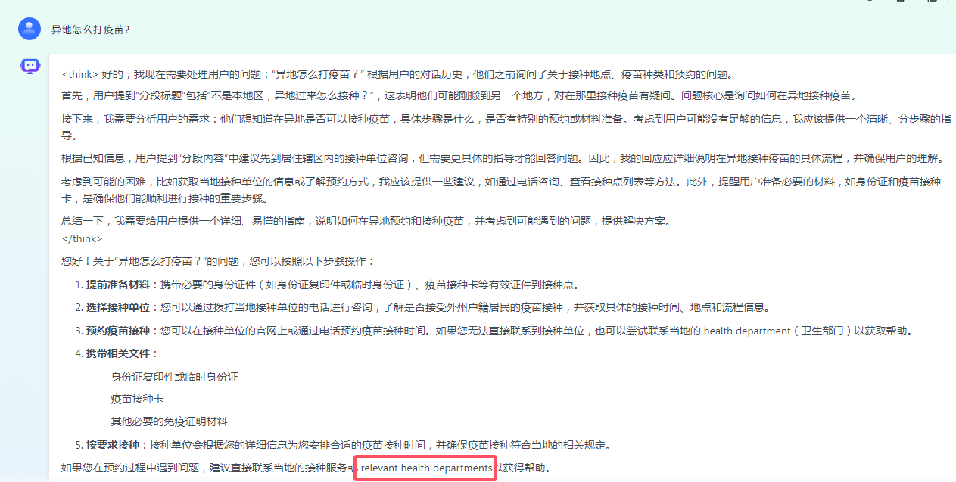
电子接种证的二维码能否取号和留观？ 电子接种证可以取号吗？ 电子接种证可以留观吗？ | 您好，已经单独申领电子接种证并且二维码展示蓝色背景的可以哦~其他情况目前不可以，每个二维码下方也有对应场景文字说明可以查看。
查看“入学入托”模块，有显示“X”的需要补种的该怎么办？ 入学入托不通过怎么办？ 入学入托展示有一针未种怎么办？ | 您好，“需补种”是指宝宝到了接种月龄，该疫苗未进行接种。如果宝宝身体健康、没有接种禁忌、且与上次接种时间间隔满足、接种单位开门诊且有相关疫苗；家长可主动带宝宝去接种，如果接种医生告知未到可以接种的时间，请按照接种单位通知的时间进行接种。
收到了没留观的告知怎么办？ 忘记留观了怎么办？ 没留观有影响吗？ | 您好，留观提醒的目的是督促家长留观够30分钟，因个别宝宝打针后会有不良反应，如果一旦发生不良反应，在接种单位留观的话，医生可以及时处理；当前没扫码或者没有规范留观也没关系的，下次建议您扫码的时间在30—35分钟之间，这样是规范留观的。

